Sheet1
Школа | МБОУ Большекирсановская сош |  |  | Отд./корп |  |  |  | День | 2021-11-19

Прием пищи | Раздел | № рец. | Блюдо | Выход, г | Цена | Калорийность | Белки | Жиры | Углеводы
Завтрак | гор.блюдо | 229 | Рыба, тушенная в томате с овощами | 100.00 | 30.17 | 115.00 | 9.75 | 4.95 | 3.80
 | гор.напиток | 187 | Чай с лимоном | 187.00 | 2.60 | 56.00 | 0.12 | 0.02 | 13.68
 | хлеб | Н | Хлеб пшеничный | 30.00 | 1.81 | 69.00 | 2.28 | 0.24 | 14.10
 |  | 71/70 | Капуста квашенная | 60.00 | 6.37 | 13.20 | 0.66 | 0.12 | 2.28
 |  | 312 | Пюре картофельное | 150.00 | 6.10 | 164.70 | 3.06 | 4.80 | 20.44
 |  | 338 | Банан | 100.00 | 18.49 | 96.00 | 1.50 | 0.50 | 21.00
Завтрак 2 | фрукты
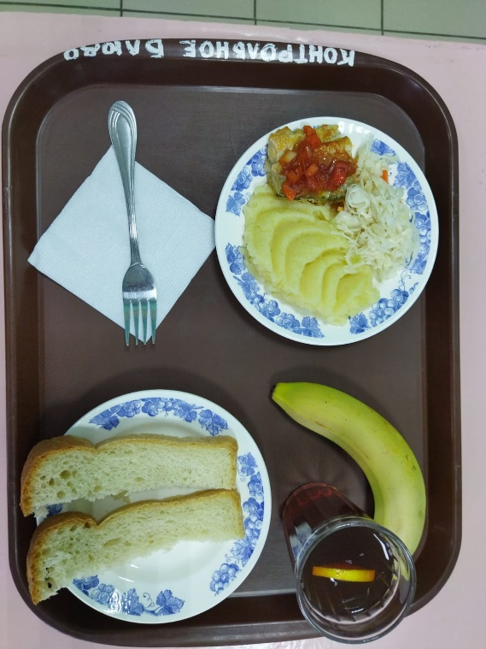

Обед | закуска
 | 1 блюдо |  | .
 | 2 блюдо
 | гарнир
 | сладкое
 | хлеб бел.
 | хлеб черн.

 |  |  |  |  | 65.54

